Контейнеры iBox
Прайс-лист
bistrend.ru

Наименование | ФОТО | Артикул | Размеры (мм) | Стандартный цвет | Вес (кг) | Материал | Кол-во на паллете (шт) | Кол-во в еврофуре (шт) | Статическая нагрузка, кг | Динамическая нагрузка, кг | Стеллажная нагрузка, кг | Дилер | Опт | Розница

Контейнер iBox 1200х800
Сплошной контейнер iBox®
На ножках | 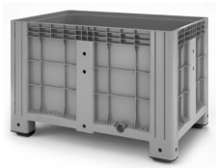 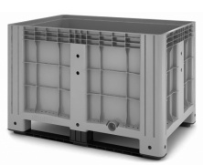 | 11.602F.91.РЕ.С10 | 1200*800*800 | Серый | 29.80 | РЕ | 3 | 99 | 2750 | 1500 | х | 5,654.00 | 6,219.00 | 6,784.00
На полозьях |  | 11.602F.91.РЕ.С9 | 1200*800*800 | Серый | 31.60 | РЕ | 3 | 99 | 3000 | 1500 | 1000 | 5,995.00 | 6,594.00 | 7,194.00
На колесах |  | 11.602F.91.РЕ.С13 | 1200*800*800 | Серый | 29.80 | РЕ | 3 | 99 |  |  |  | 9,892.00 | 10,881.00 | 11,870.00
Перфорированный контейнер iBox®
На ножках | 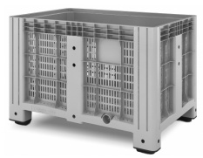 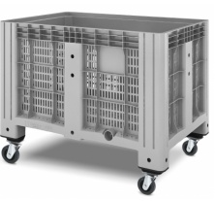 | 11.602.91.РЕ.С10 | 1200*800*800 | Серый | 27.20 | РЕ | 3 | 99 | 2750 | 1500 | х | 5,162.00 | 5,679.00 | 6,195.00
На полозьях |  | 11.602.91.РЕ.С9 | 1200*800*800 | Серый | 28.90 | РЕ | 3 | 99 | 3000 | 1500 | 1000 | 5,484.00 | 6,032.00 | 6,581.00
На колесах |  | 11.602.91.РЕ.С13 | 1200*800*800 | Серый | 27.20 | РЕ | 3 | 99 |  |  |  | 9,892.00 | 10,881.00 | 11,870.00
Контейнер CP 1200x1000
Сплошной контейнер CP | 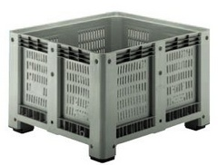 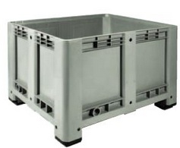
На ножках |  | Пластиковый контейнер 1200х1000х760 сплошной 4 ножки | 1200*1000*760 | Серый | 38.00 | РЕ | 3 | 78 | 4800 | * | * | 14,397.00 | 15,837.00 | 17,277.00
Перфорированный контейнер CP
На ножках |  | Пластиковый контейнер 1200х1000х760 перфорированный 4 ножки | 1200*1000*760 | Серый | 36.00 | РЕ | 3 | 78 | 4800 | * | * | 14,261.00 | 15,688.00 | 17,114.00
Контейнер iBox® с опциями
На ножках с пробкой 1" |  | 11.602.F.91.РЕ.S5.С10 | 1200*800*800 | Серый | 29.80 | РЕ | 3 | 99 | 2750 | 1500 | х | 5,918.00 | 6,510.00 | 7,102.00
На ножках с пробкой 2" |  | 11.602.F.91.РЕ.S6.С10 | 1200*800*800 | Серый | 29.80 | РЕ | 3 | 99 | 2750 | 1500 | х | 6,018.00 | 6,619.00 | 7,221.00
На ножках с краном 1" |  | 11.602.F.91.РЕ.S3.С10 | 1200*800*800 | Серый | 29.42 | РЕ | 3 | 99 | 2750 | 1500 | х | 6,372.00 | 7,009.00 | 7,646.00
На полозьях с краном 1" |  | 11.602.F.91.РЕ.S3.С9 | 1200*800*800 | Серый | 31.20 | РЕ | 3 | 99 | 3000 | 1500 | 1000 | 6,711.00 | 7,383.00 | 8,054.00
Комплектующие для контейнера iBox®
Крышка литьевая (для контейнера 11.601ХХ, 11.602XX) |  | 05.015.91.РЕ | 1215*815*75 | Светло-серый | 5.60 | РР | 45 | 1485 | - | - | - | 1,500.00 | 1,651.00 | 1,801.00
Шаровой кран (р. наруж.-внутр.) 1" |  |  |  |  |  |  |  |  |  |  |  | 722.00 | 794.00 | 866.00
Пробка (с наружной резьбой) 1" |  |  |  |  |  |  |  |  |  |  |  | 269.00 | 295.00 | 322.00
Пробка (с наружной резьбой) 2" |  |  |  |  |  |  |  |  |  |  |  | 375.00 | 412.00 | 450.00
Ножки Ай-бокса (для контейнера 11.601ХХ) |  | 14.926.С2 |  | Черный | 1.50 | РЕ | 400 |  |  |  |  | 431.00 | 475.00 | 518.00

